Sheet1
케어비지트 재가지원 솔루션 사용계약서 |  |  |  |  |  |  | 계약일 | 2015년 02 월 01일
(사용자 "갑" ) |  |  |  | (공급자 "을" )
상 호 | 김해생명의전화노인통합지원센터 |  |  | 상 호 | 주식회사 케어비지트
주 소 | 경남 김해시 삼계로 69번길 15 대명빌딩 401호 |  |  | 주 소 | 경기도 과천시 새술막길 36 동성빌딩 5층 504-1호
대표자 | 정 주 환 (직인) |  |  | 대표자 | 이 상 구

【 제1조 】 목 적 |  |  |  | 【 제7조 】 계약의 해지
본 계약은 “을”이 “갑”에게 <#하단1>의 솔루션을 제공하고, |  |  |  | 1) 본 계약은 해지통지(FAX 또는 내용증명)가 상대방에게
제공된 솔루션 운영에 필요한 상호간의 권리와 의무를 규정 |  |  |  | 도착한 날로부터 해지된다.
하는데 그 목적이 있다. |  |  |  | 2) 본 계약이 해지된 때에 각 당사자는 해당 계약의
 |  |  |  | 이행을 중지하고 지출을 최소화하기 위하여 신속 하고
【 제2조 】 솔루션 범위 |  |  |  | 적절한 조치를 취하여야 한다.
1) 본 계약에 따라 “을”이 “갑”에게 제공해야 하는 범위는 |  |  |  | 3) “갑"의 고의 또는 과실로 인하여 본 계약이 해지되는 경우
<#하단1>의 범위이다. |  |  |  | "을"은 해지일로부터 20(영업)일 이내에 해지시 까지의
2) “갑”은 “을”의 동의가 있는 경우에 한하여 "제2조1항"의 |  |  |  | 정산서 및 해지시까지의 관련 자료 등을 "갑"에게 제출하고,
범위에 포함되지 않는 범위의 내용을 요청할 수 있으며, |  |  |  | 정산은 계약 해지 일까지 일할 계산하여 정산한다.
이에 소요되는 비용 및 대가는 별도 합의로 정한다. |  |  |  | 하여 정산한다.
 |  |  |  | 4) 계약의 해지가 “을”의 귀책사유에 의한 경우
【 제3조 】 계약금액 |  |  |  | “을”은 계약해지로 인한" “갑”의 손해를 적법한 범위 내에서
계약금액은 무료로 한다. |  |  |  | 배상하여야 한다.
 |  |  |  | 5) 계약의 해지는 손해배상의 청구에 영향을 미치지 아니한다.
【 제4조 】 월 사용료 (2015년 03월 부터)
금33,000원(금삼만삼천원), 부가세포함 |  |  |  | 【 제8조 】 불가항력
 |  |  |  | 천재지변, 파업, 정부조치 등의 불이행자의 합리적인 통제를
자동이체(CMS)를 이용 않을시는 매월 20일까지 하단에 명시된 |  |  |  | 벗어난 사유(불가항력)로 인한 본 계약의 불이행이나 이행
계좌로 무통장 입금 하여야 함. (하단 자동이체동의서 생략) |  |  |  | 지체는 면책된다. 단, 불이행 당사자는 상대방에게 불가항력
 |  |  |  | 상황에 대하여 즉시 통지하고 본 계약을 이행하기 위하여
【 제5조 】 계약기간 |  |  |  | 모든 합리적인 노력을 다한다.
“갑”과 “을”의 계약기간은 1년으로 하되 쌍방의 요구가 없을
시는 1년씩 자동 연장된다. 계약기간의 연장 또는 단축이 필요 |  |  |  | 【 제9조 】 비밀유지
하다고 판단될 경우 쌍방은 1개월 전 공문으로 계약 기간의 |  |  |  | “갑”과 ”을”은 본 계약을 통하여 얻은 상대방의 정보 또는 기밀
변경을 상호 요청 하고, “갑”과 “을”은 상호 합의에 의하여 동 |  |  |  | 사항을 계약이행의 전후를 막론하고 외부에 누설할 수 없으며,
계약기간을 변경할 수 있다. |  |  |  | 이를 위반하여 상대방에게 손해를 입힌 경우 이에 대해 배상
 |  |  |  | 하여야 한다.
단) "갑"의 재가노인지원서비스사업이 종료(중단) 되었을시는
자동계약 해지된다. |  |  |  | 【 제10조 】 양도금지
 |  |  |  | “갑”과 “을”은 상대방의 사전 서면동의가 없는 한 본 계약상의
【 제6조 】 상호협조 “갑”과 “을”은 본 계약 및 “# 별첨1”에 명시되지 아니한 사항에 |  |  |  | 권리를 제 제3자에게 양도, 증여할 수 없으며, 담보제공 등의
“갑”과 “을”은 본 계약 및 <#하단1>에 명시되지 아니한 사항에 |  |  |  | 목적으로 이용할 수 없다.
사항에 관한 문제가 발생할 경우에는 일반 상관례 및 신의
성실과 호혜의 원칙에 따라 협의 조정 한다. |  |  |  | 【 제11조 】 관할법원
 |  |  |  | 본 계약에 관한 소송은 “갑”의 소재지를 관할하는 법원을 관할
 |  |  |  | 법원으로 한다. 위 사항을 증명하기 위하여 “갑”과 “을”은 본
 |  |  |  | 계약서 2부를 작성하여 이에 각자 기명 날인하고 각자 보관
 |  |  |  | 하기로 한다.
#하단1. 용역의 범위 및 형태.
- http://www.carevisit.net 에 있는 재가지원 솔루션 제공부분에 한 한다.
자동이체(CMS) 동의서 (월사용료를 기재된 은행에서 매월 20일 출금하는 것에 동의합니다.)
은 행 명 |  |  |  | 예금주명
계좌구분 | 개인 | 생년월일 |  | 계좌번호
 | 법인 | 사업자NO |  | 예금주 폰번호
수탁업체 |  |  | 이지스엔터프라이즈㈜ | 위탁업무내용 |  | CMS 자동이체를 통한 월사용료 수납
(주식회사케어비지트 계좌정보) 농협 301-0164-4623-31 FAX ) 070 - 4850 - 8177

 | 케어비지트 사업자등록사본

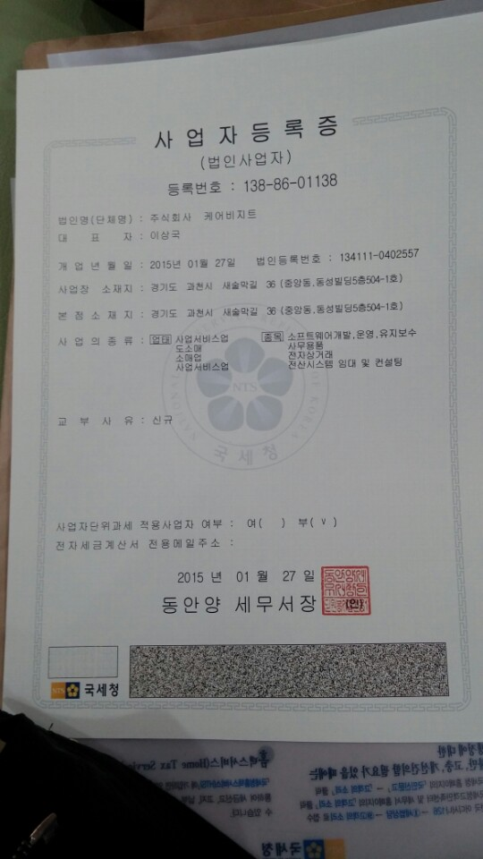

 | 케어비지트 통장사본

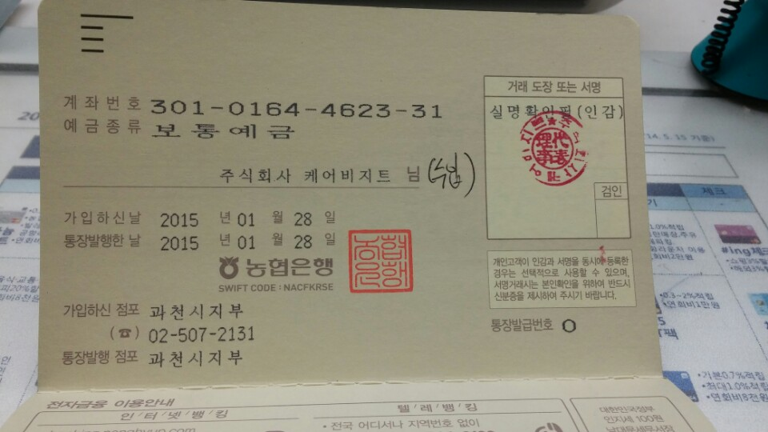

1. 계약서 FAX 보내실때 전자세금계산서 받을 E-Mail 꼭 기재하여 보내시길 바랍니다.

